Sheet1
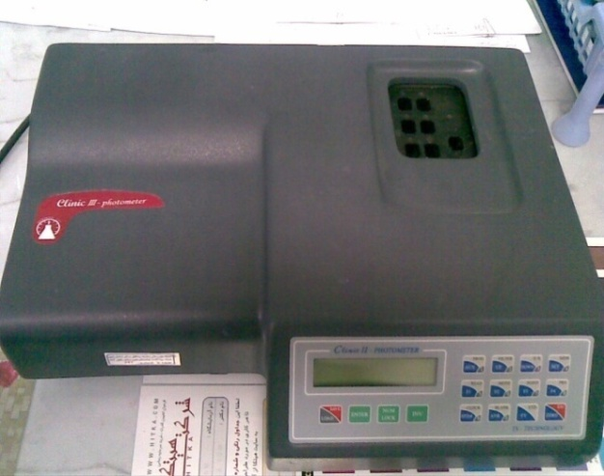
دانشگاه علوم پزشکی مشهد
شبکه بهداشت و درمان شهرستان خلیل اباد
آزمایشگاه مرکز بهداشت
 شناسنامه تجهیزات
1 | نوع دستگاه | فتومتر
2 | کارخانه | تجهیزات سنجش
3 | مدل | Clinic 2
4 | کشور سازنده | ایران
5 | شماره سریال | 849 CLM 6/574
6 | محل اسقرار | میز بیوشیمی - آزمایشگاه مرکز بهداشت
7 | کاربران ویژه | سایر همکاران
9 | تاریخ رسید به آزمایشگاه | 1385
10 | تاریخ راه اندازی در بخش | 1385
11 | شرایط دستگاه موقع تحویل | سالم
12 | ویژگی خاص | کد لامپ 64223-دارای انکوباتور 37 درجه
13 | تجهیزات مرتبط | ندارد
14 | منبع تغذیه | 220 V - 80W - 50-60 Hz
15 | شرکت پشتسبان | شرکت سناباد پژوه
16 | آدرس شرکت پشتیبان | مشهد- پشت مرکز بهداشت
17 | تلفن تماس شرکت پشتیبان | 8413923 - 8460953 - 8436327
18 | مشخصات فرد راه اندازی کننده | یاسر یوسف پور
19 | مشخصات فرد تحویل گیرنده | یاسر یوسف پور
20 | نحوه آموزش دستگاه | شفاهی
21 | مشخصات محلول ها و مواد مصرفی | ندارد
22 | شماره پلاک دستگاه | 161
23 | تکمیل کننده فرم | یاسر یوسف پور
24 | تاریخ تکمیل فرم | 1388/09/20

